상품제안서
마이보틀 메탈 (트라이탄) | 상품코드: S12323

 |  |  |  |  |  |  | 02-713-8555 | www.synergygift.co.kr
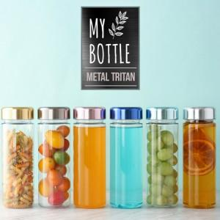

【상세/제작정보】

【인쇄/포장옵션】 | 실크 / 포장지포장

【공급단가】 | 수량 | 100~ | 300~ | 500~ | 1,000~ | 3,000~
*VAT별도 | 350ml | 2,660원 | 2,560원 | 2,470원 | 2,370원 | 2,280원
 | 500ml | 2,660원 | 2,560원 | 2,470원 | 2,370원 | 2,280원

【상품 URL】 | https://www.synergygift.co.kr:443/src/goods_detail.php?gdno=11645

